상품제안서
보니떼스프링 다이어리 32절 25절 | 상품코드: F22664

 |  |  |  |  |  |  | 02-412-0044 | www.easy1.co.kr
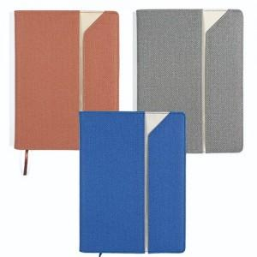

【상세/제작정보】

【인쇄/포장옵션】 | 불박 / OPP(비닐)

【공급단가】 | 수량 | 200~ | 500~ | 1,000~ | 3,000~ | 5,000~
*VAT별도 | 32절 | 9,400원 | 9,070원 | 8,750원 | 8,420원 | 8,100원
 | 25절 | 9,820원 | 9,480원 | 9,140원 | 8,800원 | 8,460원

【상품 URL】 | https://easy1.co.kr:443/src/goods_detail.php?gdno=22664

